资源打包标记
unity2017内部已经提供了标记打包机制
底层内部的自动化打包，也是基于该机制实现的
基本方式是，将需要标记打包的目录记录在一个配置文件里
然后根据需要提供不同的打包方式，最后将所有的设置保存在该配置文件里
该配置的目录为 |  | 目录结构如下

 |  |  | OneFloderOneBundle:指定文件夹会打包成一个AssetBundle
 |  |  | SubFloderOneBundle:指定文件夹的每个子文件夹会打成一个AssetBundle
 |  |  | OneAssetOneBundle:指定文件夹的每个资源都会打成一个AssetBundle

 |  |  | 压缩方式：LZ4,LZMA

打包的目录在这

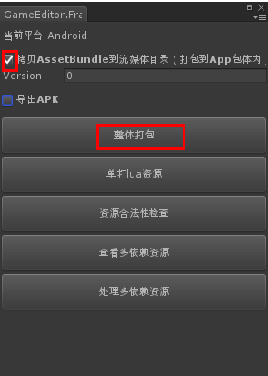
 | 如果需要在本地以ab包模式运行游戏
 | 默认勾选拷贝assetBundle到流媒体
 | 然后选择整体打包
 | 等待一段时间，BuildConfigs里面保存的目标就会被打成assetBundle

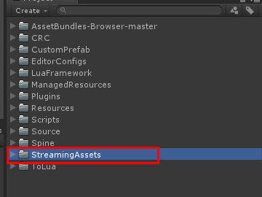

ab模式运行工程
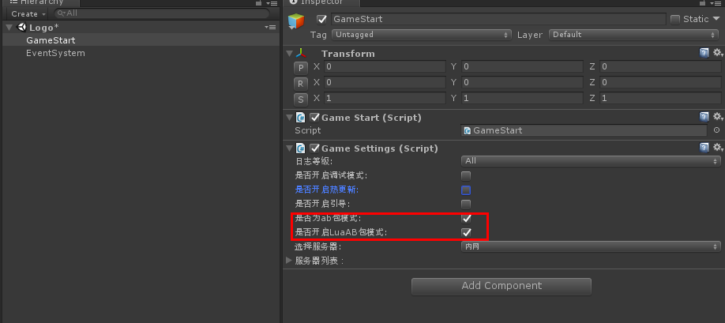

 |  |  | 勾选红框里两个勾，工程将加载ab包运行

资源配置刷新
资源配置已经实现了自动化生成，入口如下

底层会从ManagedResources目录下，遍历所有文件夹，把文件夹记录下来，保存到ResPathList
检测目标文件是否标记了AssetBundle，将标记过的文件加入ResAbNameList

遍历目录时会忽略IgnoreList里面保存的关键词缀，默认会忽略~lua和EditorConfigs

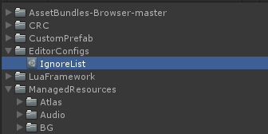

生成好的资源配置文件为如下路径

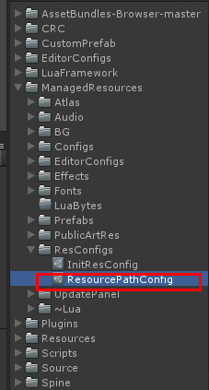

在editor模式动态加载资源，底层会访问该配置文件，通过资源名检查该资源是否存在

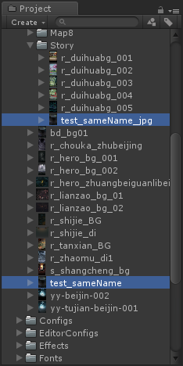
unity2017版的打包不允许资源名重复，不管是否在同一目录上，所以底层提供了防重名自动修正机制
比如在两个不同的目录下存放了相同的名字的资源
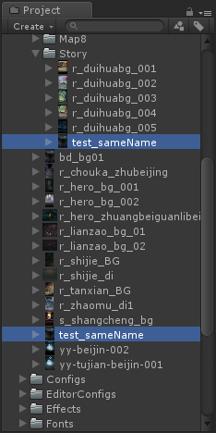

在刷新资源配置的时候，底层会检测重名并自动修正

此时再刷新一遍即可

图集导入规范
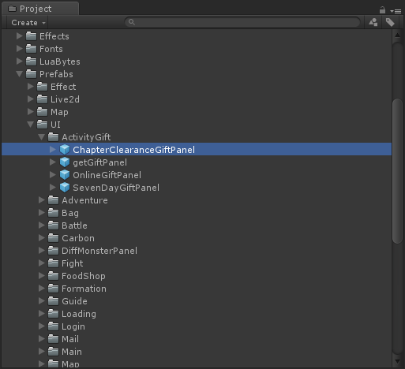
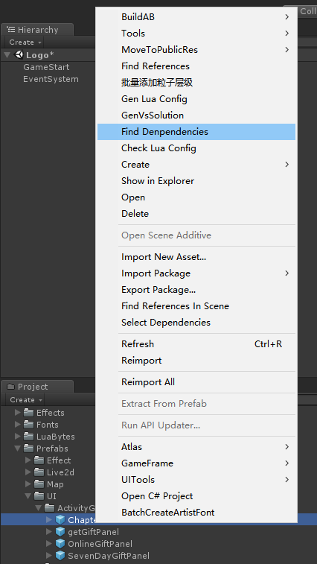
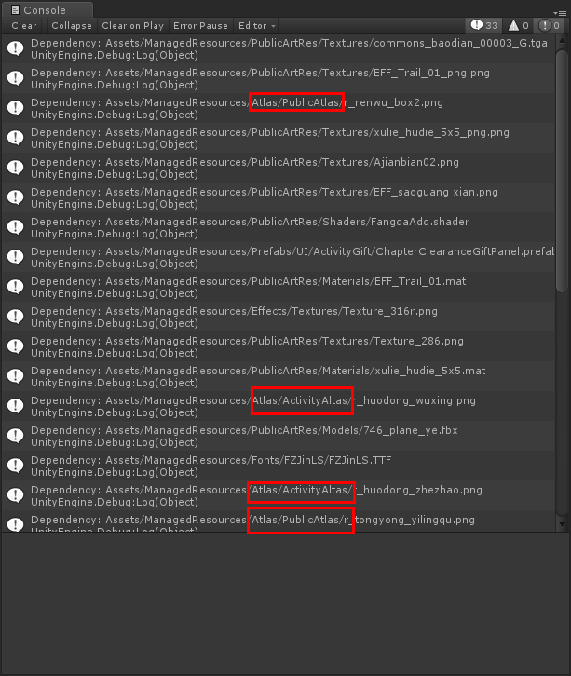
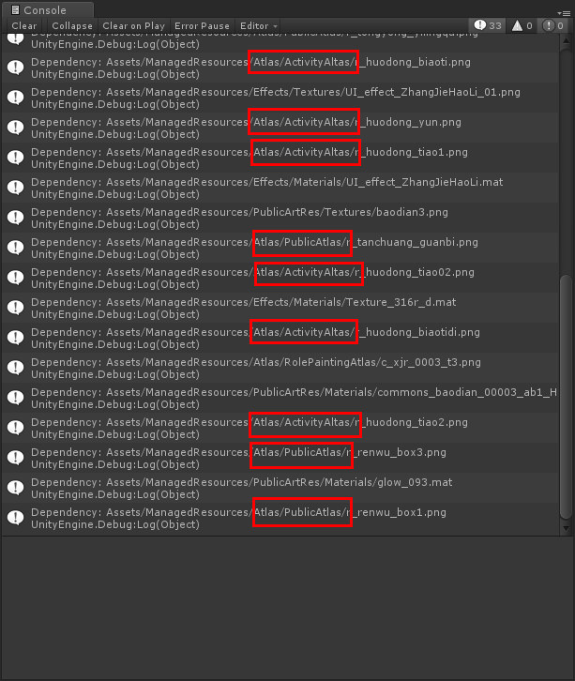
图集资源统一导入在Atlas目录下，建立子文件夹默认后缀名为Atlas

被多个界面同时引用的资源默认放在PublicAtlas
如果后期PublicAtlas的图集大小达到容量上限（2048*2048），则根据业务细分该图集

我们所有的ui预设，除了该界面专用的图集之外，只引用PublicAtlas以及其他特定的图集

以该预设为例 | 右键点击查找所有引用

特效资源管理
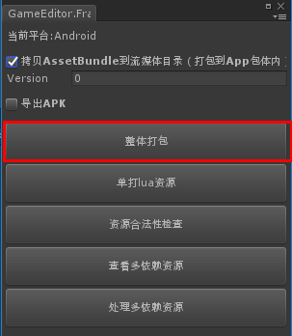
美术同学提交的特效资源路径是乱的，我们需要统一放在特定目录下

 | 根据资源的类型放入到相应子文件中
 | 该目录下的资源不会被标记打包

若检测到资源被多个地方引用，则将资源类型放入到该目录下
根据资源的类型放入到相应子文件中
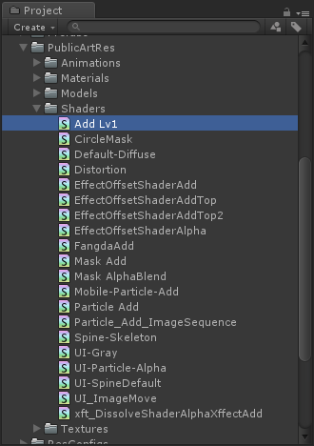
 |  |  |  | 若新资源为shader资源，则直接放到该目录下

判定资源被多个地方引用的方式
打开Window菜单栏，选择“AssetBundle Browser” | 在打开之前请确认项目本地至少打过一次包，并把ab资源导入到StreamingAssets目录下

 |  |  | 点击asset资源目录，注意黄色三角部分

 |  |  | 被标记为黄色三角的资源被多次引用，但没有被单独打包，这会造成该资源被重复打包多次，增加了包体大小

 |  |  | 找到并点击相应资源，project会自动跳转到相应资源位置
 |  |  | 这时候将该资源放入PublicArtRes目录下

打包配置会将PublicArtRes目录下的每个子文件夹单独打包，这样资源多次引用，重复打包的情况就不存在了

 |  | 打完包后再次查看AssetBundle Browser，发现黄色三角没了

当依赖资源很多时，手动移资源非常麻烦，这里提供了两个工具批量操作
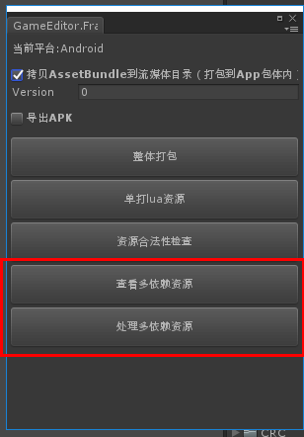

首先在AssetBundle Browser里依次点击这两个目录 |  | 回到上一步，点击该按钮 |  |  | 可以看到所有的依赖资源以错误日志的形式打印了出来
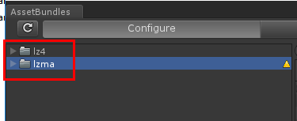
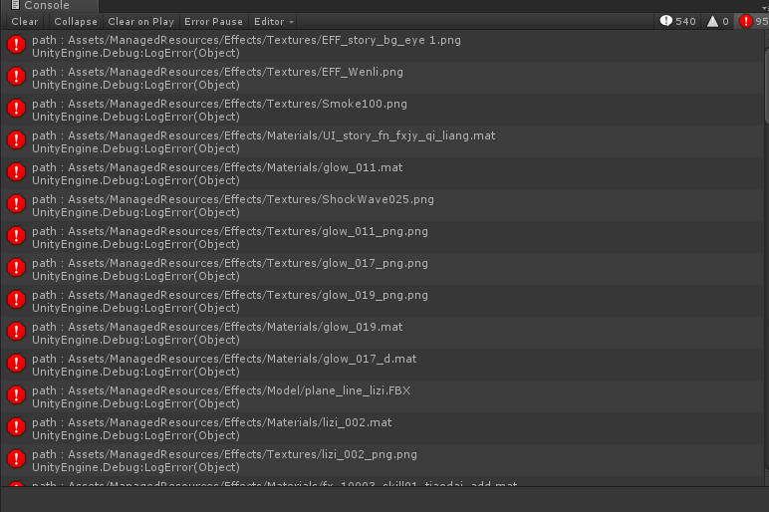

再点击该按钮

再重新打下包，即可解除资源依赖

资源引用查找
有时候需要查询某个资源被其他资源引用，底层提供了一个查找工具用于查找

下面以该资源为例 | 查询方式如下 | 查询结果如下
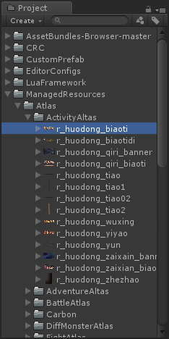
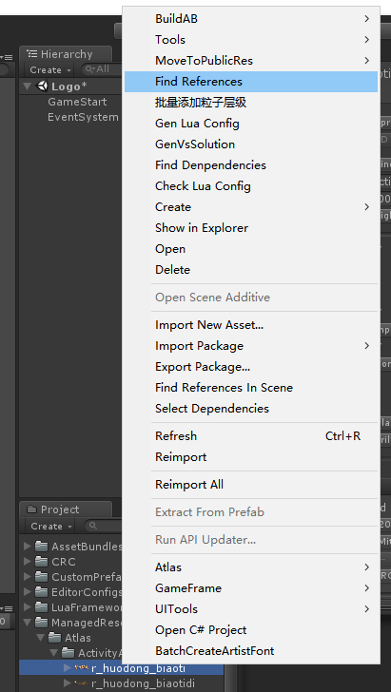

 |  | 该工具会遍历ManagedResources目录下所有资源进行引用查找

